1.IDENTIFICACION
INFORMACIÓN GENERAL |  | INFORMACIÓN DEL ESTUDIO RESPECTIVO
 |  | NODO NÚMERO |  |  |  |  | 47160
 |  | INFORME NÚMERO |  |  |  |  | 337
CONTRATISTA | UNIÓN TEMPORAL MOVILIDAD 2014 | ORDEN DE TRABAJO No. |  |  |  |  | PROGRAMACION BÁSICA
 |  | FECHA DE LA ORDEN DE TRABAJO |  |  |  |  | -
 |  | FECHA DE LA TOMA DE INFORMACIÓN |  |  |  |  | 120314
 |  | DÌA DE LA SEMANA |  |  |  |  | MIÉRCOLES
OBJETO DEL CONTRATO | REALIZAR LA TOMA DE INFORMACIÓN DE CAMPO, COMO INSUMO DEL PROGRAMA DE MONITOREO, SEGUIMIENTO Y PLANEACIÓN DEL TRÁNSITO Y EL TRANSPORTE DE BOGOTA D.C | TIPO DE ESTUDIO |  |  |  |  | VOLÚMENES POR TIPO DE VEHÍCULO
 |  | NOMBRE DEL ARCHIVO |  |  |  |  | 47160_AC_45A_S_X_AK_68_140312_VOL_V1.xlsx
 |  | CÓDIGO DEL ESTUDIO |  |  |  |  | VOL
 |  | LUGAR DE LA TOMA DE INFORMACIÓN |  |  |  |  | #REF!
NÚMERO DE CONTRATO | 2072-2013 | COORDENADA X |  |  |  |  | LONGITUD
 |  | COORDENADA Y |  |  |  |  | LATITUD

FECHA DE INICIO DEL CONTRATO | 22-01-2014 | PROFESIONALES RESPONSABLES
 |  | CONSULTOR (DIRECTOR) |  |  |  |  | ING. MSC. SANDRA LUCIA NAVAS TEQUIA
 |  | CONSULTOR (COORDINADOR GENERAL) |  |  |  |  | ING. MSC. LUIS FERNANDO RUBIANO BARRERO
INTERVENTORÍA | UNIVERSIDAD NACIONAL DE COLOMBIA | CONSULTOR (EXPERTO EN TRÁNSITO Y TRANSPORTE) |  |  |  |  | ING. ESP. DIANA PAOLA PARADA
 |  | CONSULTOR (ING ANÀLISIS) |  |  |  |  | ING. IRINA ROCÍO GUTIÉRREZ
 |  | INTERVENTORÍA (DIRECTOR) |  |  |  |  | ING. MSC. ARTURO ZARATE
 |  | INTERVENTORÍA (ESPECIALISTA) |  |  |  |  | ING. MSC. WILLIAM CASTRO
 |  | INTERVENTORÍA (RESIDENTE) |  |  |  |  | ING. JOSÉ EDWIN TORRES
OBJETO DEL CONTRATO | INTERVENTORÍA TÉCNICA, ADMINISTRATIVA Y FINANCIERA PARA LA TOMA DE INFORMACIÓN DE CAMPO COMO INSUMO DEL PROGRAMA DE MONITOREO, SEGUIMIENTO Y PLANEACIÓN DEL TRÁNSITO Y TRANSPORTE DE BOGOTÁ D.C. | SUPERVISOR SECRETARIA MOVILIDAD |  |  |  |  | ING. FABIAN GONZALEZ

 |  | VERSIONES DEL ESTUDIO
 |  | NÚMERO |  | FECHA | OBSERVACIONES
NÚMERO DE CONTRATO | 2072-2013 | Versión 0 |  | 17/03/14
 |  | Versión 1 |  | 01/04/14 | SE ATENDIERON LAS OBSERVACIONES DE INTERVENTORÍA ENVIADAS EN COMUNICADO FI-INT-CMTTUB14-106-14, SE DA RESPUESTA MEDIANTE RADICADO ICV-187-C-170. Se especifica en el Analisis puntual la localidad de la intersección, se aclara el paso a desnivel de la calle 45a sur, se ubica correctamente el esquema con sus respectivos movimientos incluido el movimiento 4B, en el período de las 700 de autos no se encontró inconsistencia respecto al formato, a las 1745 y 1800 se aumentó el volumen de motos por salida de personal de trabajo del sector, 115 y 1215 de autos se presentó congestión vehicular hasta las 12:30 horas, a las 1130 de colectivos y 1600 de bicicletas no se encontró inconsistencia respecto al formato movimiento 1B, desde las 07:51 hasta las 10:50 se presentó congestión vehicular movimiento 3, se revisaron los períodos 1030 y 1045 del movimiento 4 y no se presenta inconsistencia respecto al formato, se ocultaron en la hoja PROCESAMIENTO las tablas de los movimiento que no se tomaron y a la vez se ocultaron los valores externos en la Tabla N. 27 de la misma hoja.
 |  | Versión 2
FECHA DE INICIO DEL CONTRATO | 21-01-2014 | Versión 3

 |  | DESCRIPCIÓN DE LA TOMA DE INFORMACIÓN
 |  | TIPO DE VEHÍCULO | FACTOR DE EQUIVALENCIA | MOVIMIENTOS AFORADOS |  |  | No. DE PERÍODOS | HORA
ESQUEMA |  |  |  | ACCESO | LENTA | RÁPIDA | HORARIO DEL PERÍODO No. 1 | 22:00-06:00
 |  | L | 1 | NORTE | 1 | 1B | HORARIO DEL PERÍODO No. 2 | 06:00-14:00
 |  | C | 2 | SUR | 2 |  | HORARIO DEL PERÍODO No. 3 | 14:00-22:00
 |  |  |  | OCCIDENTE | 3 | 3B | No. DE HORAS TOMADAS |  | 24
 |  | BT | 2 | ORIENTE | 4 | 4B | HORARIO DE LA TOMA DE INFORMACIÓN |  | 22:00-22:00
 |  | B | 2 |  |  |  | No. DE EQUIPOS UTILIZADOS |  | 16
 |  |  |  | OBSERVACIONES DE LA TOMA DE INFORMACIÒN
 |  | AL | 2 | OBSERVACION |  |  |  |  |  | ACCESO
 |  | AT | 2.5 | EN EL TRANSCURSO DEL PERÍODO DE AFORO SE PRESENTA LLUVIA ENTRE 15:00 Y 18:45, CONGESTIÓN VEHICULAR EN LA CALZADA RÁPIDA ENTRE LAS 11:50 Y 12:30 HORAS, ASÍ COMO A LAS 13:20 Y REPRESAMIENTO EN LA CALZADA RÁPIDA ENTRE LAS 16:40 Y LAS 21:13 HORAS. |  |  |  |  |  | TODOS
 |  | BA | 2.5
 |  | ESP | 2
 |  | INT | 2 | DURANTE EL PERÍODO COMPRENDIDO ENTRE LAS 17:45 A LAS 18:00 SE AUMENTA EL VOLUMEN DE MOTOS POR SALIDA DE PERSONAL DE TRABAJO DEL SECTOR |  |  |  |  |  | NORTE
 |  | C2P | 2.5 | EN EL PERÍODO COMPRENDIDO DESDE LAS 11:50 HASTA LAS 12:30 SE PRESENTA CONGESTIÓN VEHICULAR CALZADA RAPIDA |  |  |  |  |  | NORTE
 |  | C2G | 2.5 | SE PRESENTA CONGESTIÓN VEHICULAR DESDE LAS 07:51 HASTA LAS 10:50 |  |  |  |  |  | OCCIDENTE
 |  | C3-C4 | 2.5 | EN EL ACCESO OESTE A LAS 06:00 EL VOLUMEN DE MOTOS AUMENTÓ POR HORA PICO |  |  |  |  |  | OCCIDENTE
 |  | C5 | 2.5
 |  | >C5 | 2.5
 |  | M | 0.5
 |  | BIC | 0.3

 |  | ANALISIS PUNTUAL
 |  | LA INTERSECCIÓN DE LA AVENIDA CARRERA 68 CON AVENIDA CALLE 45 A SUR SE ENCUENTRA UBICADA EN EL SECTOR SUR DE LA CIUDAD Y PERTENECE A LA LOCALIDAD DE TUNJUELITO. LA AVENIDA CARRERA 68 EN EL COSTADO NORTE, PERMITE LA CIRCULACIÓN EN SENTIDO NORTE-SUR Y VICEVERSA Y ESTÁ CONFORMADA POR DOS CALZADAS DE DOS CARRILES POR SENTIDO PARA TRÁFICO MIXTO (INCLUYE TPC); MIENTRAS QUE EN EL COSTADO SUR CUENTA CON UNA CALZADA DE DOS CARRILES POR SENTIDO PARA TRÁFICO MIXTO (INCLUYE TPC), EL PASO DE LA CARRERA 68 POR LA INTERSECCIÓN ES A NIVEL. POR SU PARTE, LA AVENIDA CALLE 45A SUR PRESENTA DOS CALZADAS EN CIRCULACIÓN ESTE, LA CALZADA INTERNA PRESTA SERVICIO EXCLUSIVO DEL SISTEMA TRAMILENIO CON DOS CARRILES Y CIRCULACION OESTE-ESTE Y VICEVERSA, MIENTRAS QUE LA EXTERNA CONTIENE TRES CARRILES DE CIRCULACIÓN PARA TRÁFICO MIXTO (INCLUYE TPC) SOLO EN SENTIDO ESTE-OESTE, LA CALZADA OESTE CONTIENE TRES CARRILES DE CIRCULACIÓN PARA TRAFICO MIXTO (INCLUYE TPC) Y PRESENTA UN PASO A DESNIVEL CON ENTRADA A LA CARRERA 68 EN SENTIDO OESTE-NORTE, ADEMAS DE LA CIRCULACIÓN OESTE-ESTE. EL VOLUMEN TOTAL DE VEHICULOS MIXTOS DURANTE EL PERÍODO DE AFORO FUE DE 172.276, DISTRIBUIDOS DE LA SIGUIENTE MANERA: EL 52,1% CORRESPONDE A VEHÍCULOS LIVIANOS, EL 27,0% A MOTOS, EL 12,9% A TRANSPORTE PÚBLICO COLECTIVO Y EL 5,3% A VEHÍCULOS DE CARGA. EL PERÍODO DE MÁXIMA DEMANDA SE PRESENTA ENTRE LAS 06:15 Y LAS 7:15 HORAS, COINCIDIENDO CON LA HORA PICO TOTAL DE LA INTERSECCIÓN, EN LA CUAL SE MOVILIZAN UN TOTAL DE 13.604 VEHÍCULOS MIXTOS; DE LOS CUALES EL 45,2% CORRESPONDE A MOTOS, EL 34,9% A VEHÍCULOS LIVIANOS, EL 11,4% A TRANSPORTE PÚBLICO COLECTIVO, EL 5,7% A BICICLETAS Y FINALMENTE, EL 2,9% A CAMIONES.

 |  | REGISTRO FOTOGRÁFICO
 |  | 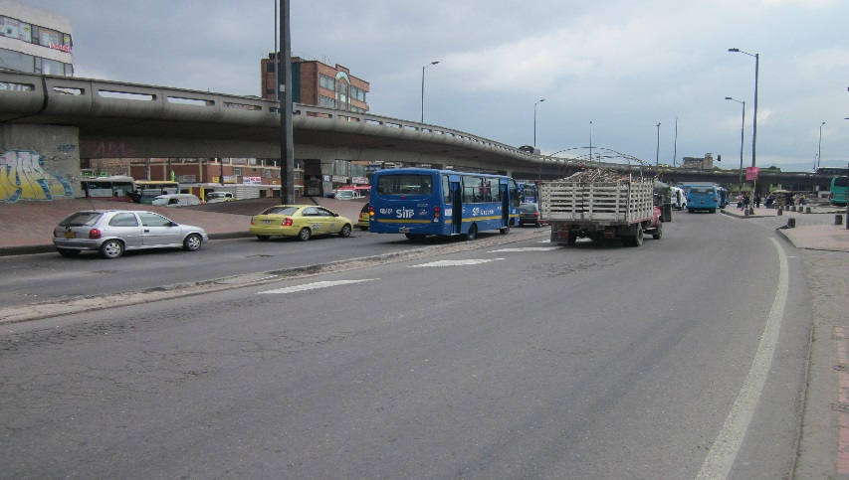 |  |  |  |  | 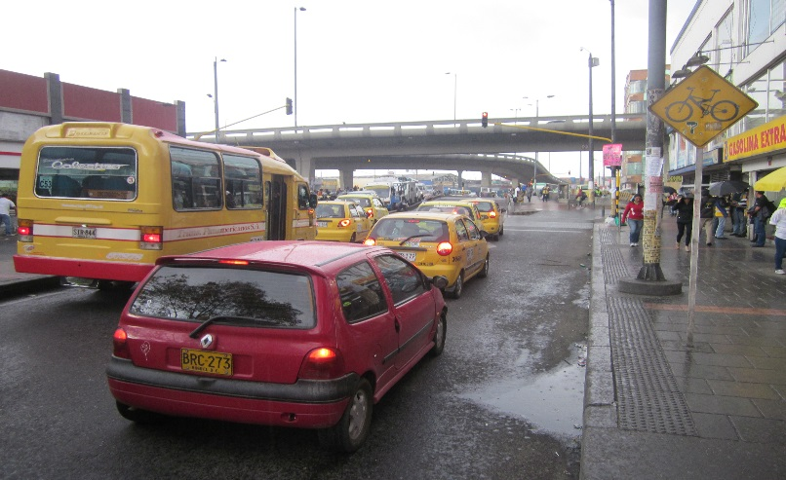

 |  | ACCESO NORTE |  |  |  |  | ACCESO SUR

 |  | 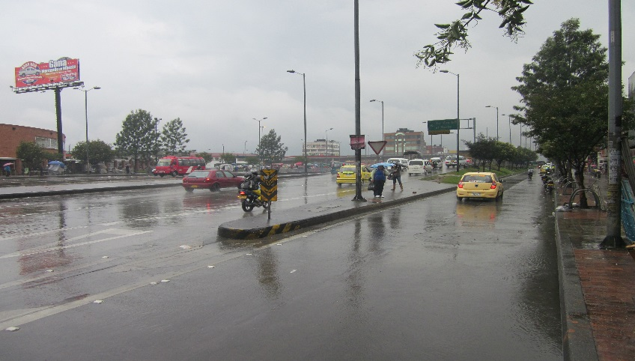 |  |  |  |  | 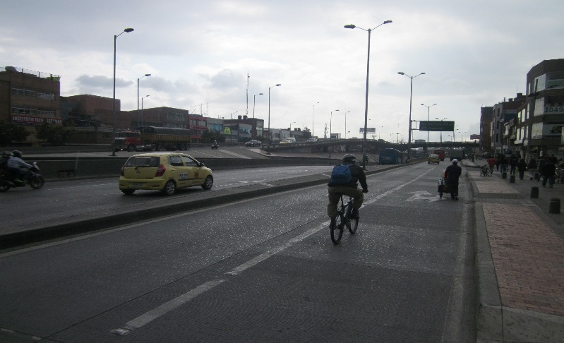

 |  | ACCESO OCCIDENTE |  |  |  |  | ACCESO ORIENTE

